Spielbogen 2023 Excel
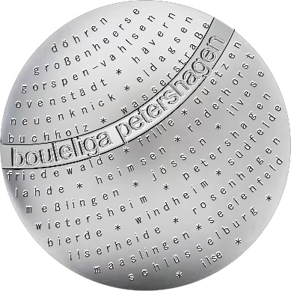

2023 |  |  | 2023

Spieltag Nr.: |  | Spielort:

Datum: |  | Spielende: 11 Punkte
Spielbeginn: | 18.30 Uhr

Teams:

Spiel 1: |  |  | :
Spieler/innen: | ⃝ ⃝ ⃝ ⃝ | ⃝ ⃝ ⃝ ⃝ | Unterschrift Schiedsrichter

Spiel 2: |  |  | :
Spieler/innen: | ⃝ ⃝ ⃝ ⃝ | ⃝ ⃝ ⃝ ⃝ | Unterschrift Schiedsrichter

Spiel 3: |  |  | :
Spieler/innen: | ⃝ ⃝ ⃝ ⃝ | ⃝ ⃝ ⃝ ⃝ | Unterschrift Schiedsrichter

Nr.: | Spieler/in: | Spieler/in: | Spieler/in:
Spielführer①
②
③
④
⑤
⑥
⑦
⑧

Mit diesen Unterschriften bestätigen alle Spielführende die Ergebnisse und einen fairen Spielverlauf

Spielbogen 2023 Excel pdf)
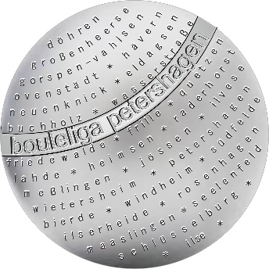

2023 |  |  | 2023

Spieltag Nr.: |  | Spielort:

Datum: |  | Spielende: 11 Punkte
Spielbeginn: | 18.30 Uhr

Teams:

Spiel 1: |  |  | :
Spieler/innen: | ⃝ ⃝ ⃝ ⃝ | ⃝ ⃝ ⃝ ⃝ | Unterschrift Schiedsrichter

Spiel 2: |  |  | :
Spieler/innen: | ⃝ ⃝ ⃝ ⃝ | ⃝ ⃝ ⃝ ⃝ | Unterschrift Schiedsrichter

Spiel 3: |  |  | :
Spieler/innen: | ⃝ ⃝ ⃝ ⃝ | ⃝ ⃝ ⃝ ⃝ | Unterschrift Schiedsrichter

Nr.: | Spieler/in: | Spieler/in: | Spieler/in:
Spielführer①
②
③
④
⑤
⑥
⑦
⑧

Mit diesen Unterschriften bestätigen alle Spielführende die Ergebnisse und einen fairen Spielverlauf

